task
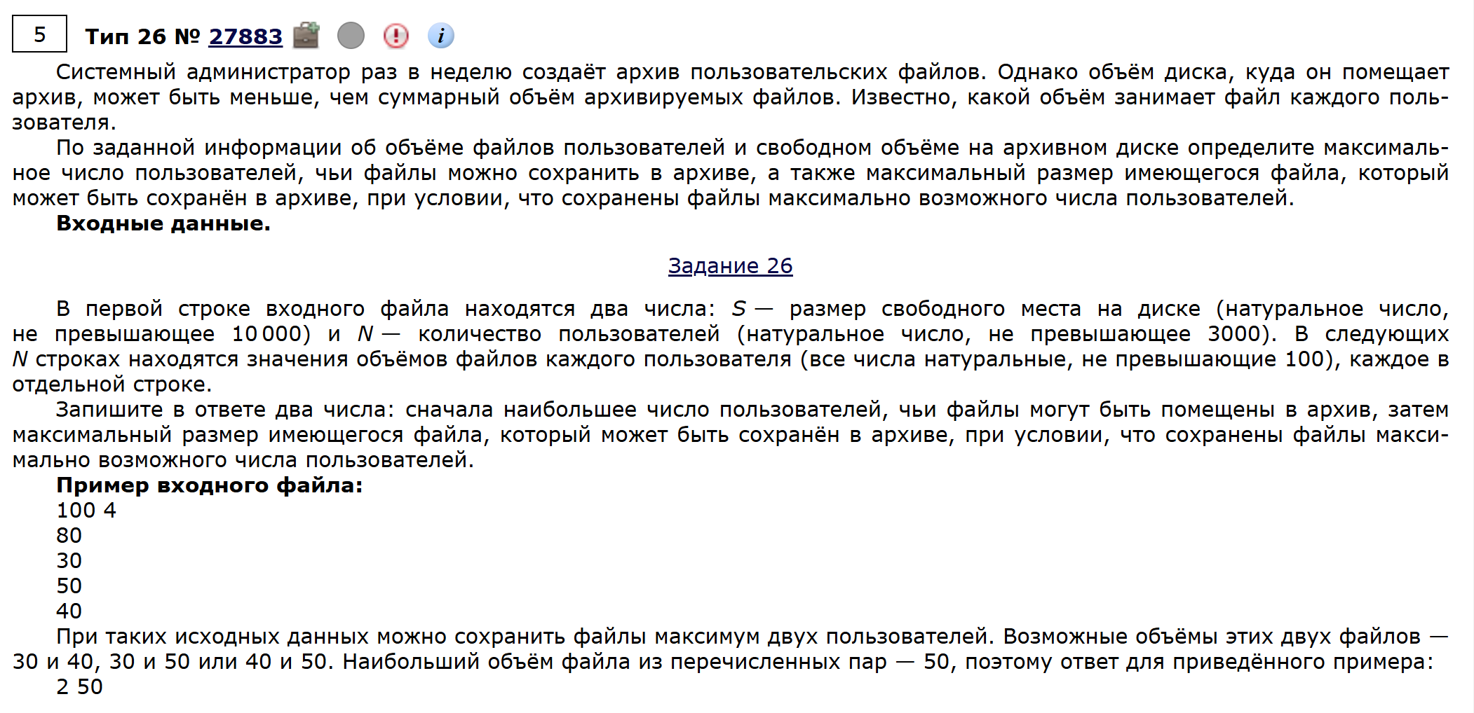
543 | 2358

149 | 7

